1 Liderazgo
 | AUTOEVALUACIÓN GESTIÓN INTEGRAL DE EMPRESAS GRANDES – LIDERAZGO ©Fundación Premio Nacional a la Calidad
 | VERSIÓN: | 0 |  |  |  |  |  |  | FECHA: | 2025-01-16

 | Factores del Criterio 1. LIDERAZGO (130 puntos) Este criterio permite entender y evaluar las prácticas y metodologías mediante las cuales el Órgano de Gobierno asegura una clara diferenciación entre las funciones de gobierno y de ejecución, e implementa las buenas prácticas de gobierno corporativo. También analiza la forma en que el Equipo Ejecutivo desarrolla el sistema de liderazgo, comunica y aplica los valores de la excelencia y gestiona el proceso de planeamiento estratégico y operativo. Los resultados correspondientes a este criterio se exponen en 8.1 Resultados del Liderazgo.

 | 1.1 Gobierno de la Organización (30 puntos) Este factor permite entender y evaluar las prácticas y/o metodologías mediante las cuales el Órgano de Gobierno determina los fines de la organización y sus orientaciones básicas, establece las responsabilidades propias y del Equipo Ejecutivo y los sistemas de control. Además analiza las pautas para prevenir los riesgos potenciales que pudieran afectar a las partes interesadas.
 | Aspectos

1 | a) Se conforma y establece sus propias reglas de funcionamiento, incluyendo la selección, la retribución, los planes de sucesión y las responsabilidades de sus miembros.

2 | b) Conforma el equipo ejecutivo para que opere con independencia de criterio, y establece sus reglas de funcionamiento incluyendo la selección, la retribución, los planes de sucesión y las responsabilidades de sus miembros.

3 | c) Define la misión, visión, valores y objetivos estratégicos, el foco en el desarrollo sustentable y el reconocimiento de los intereses de la comunidad en la que la organización se desenvuelve, incorporando al máximo nivel ejecutivo en el proceso.

4 | d) Establece el sistema de control para asegurar conductas éticas en la organización y el cumplimiento del marco legal y regulatorio, procurando prevenir conflictos de intereses.

5 | e) Establece la política y el marco general para identificar y dar tratamiento a los riesgos inherentes a los grupos de interés que puedan ser afectados por el desempeño de la organización.

 |  |  |  |  |  | Ir a la Tabla de Asignaciones |  | Promedio Metodología |  |  | 0.0 | %
 |  |  |  |  |  |  |  | Promedio Despliegue |  |  | 0.0 | %
 |  |  |  |  |  |  |  | Promedio Integración |  |  | 0.0 | %

 |  |  | Prom Calculado |  | Final Asignado
 | Puntaje del Factor |  | 0.0 |  | 0.0 | → | 0 | Puntos del Factor 1.1

 | 1.2 Rol del Equipo Ejecutivo (40 puntos) Este factor permite entender y evaluar las prácticas y/o metodologías mediante las cuales el Equipo Ejecutivo interactúa con el Órgano de Gobierno y establece las estrategias para lograr los fines y objetivos de la organización. Asimismo evalúa cómo crea el sistema de liderazgo asegurando el alineamiento con la misión, visión, valores y objetivos estratégicos.
 | Aspectos

6 | a) Crea el sistema de liderazgo, lo comunica y opera en la organización para asegurar el alineamiento con la misión, visión, valores y objetivos estratégicos, considerando el desarrollo sustentable y el reconocimiento de los intereses de la comunidad en la que se desenvuelve.

7 | b) Implementa el sistema de control definido por el Órgano de Gobierno para asegurar conductas éticas, el cumplimiento del marco legal y regulatorio, y la prevención de conflictos de intereses.

8 | c) Establece los procedimientos para gestionar los riesgos que puedan afectar a los grupos de interés, de acuerdo al enfoque establecido por el Órgano de Gobierno.

9 | d) Define los indicadores clave de resultados para medir en forma sistemática el cumplimiento de los objetivos de la organización y los acuerda con el Órgano de Gobierno.

10 | e) Establece los criterios para la adopción de referencias comparativas, tanto de prácticas como de resultados (por ejemplo, la competencia, los mejores de su clase, los estándares locales o globales de la actividad, entre otros posibles).

11 | f) Adopta métodos de representación de la organización, tanto ante en la comunidad de negocios como ante organismos públicos u otros referentes de la comunidad.

12 | g) Evidencia el compromiso de sus miembros con la excelencia en la gestión.

 |  |  |  |  |  | Ir a la Tabla de Asignaciones |  | Promedio Metodología |  |  | 0.0 | %
 |  |  |  |  |  |  |  | Promedio Despliegue |  |  | 0.0 | %
 |  |  |  |  |  |  |  | Promedio Integración |  |  | 0.0 | %

 |  |  | Prom Calculado |  | Final Asignado
 | Puntaje del Factor |  | 0.0 |  | 0.0 | → | 0 | Puntos del Factor 1.2

 | 1.3 Planeamiento estratégico y operativo (60 puntos) Este factor permite entender y evaluar las prácticas y/o metodologías mediante las cuales el Equipo Ejecutivo desarrolla estrategias y planes de acción conducentes a concretar las direcciones estratégicas. También analiza cómo se desarrollan los planes a corto y largo plazo y cómo se monitorea el desempeño.
 | Aspectos

13 | a) Define el horizonte de corto y largo plazo, los responsables, la información necesaria para la adopción de decisiones así como los tiempos y plazos de elaboración y comunicación.

14 | b) Establece sus objetivos estratégicos, alineados con la visión, misión y valores de la organización y las respectivas estrategias para lograrlos, considerando: 1) La propuesta de valor para mercados y clientes, así como las aspiraciones económico -financieras de los accionistas y las necesidades de los demás grupos de interés.

 | 2) El análisis del contexto: escenario competitivo, aspectos de mercado, económicos, sociales, laborales, legales, regulatorios, normativos, tecnológicos y de la cadena de valor, como redes de comercialización y proveedores, entre otros posibles. Identifica las oportunidades y amenazas provenientes del contexto.

 | 3) El análisis de las competencias centrales propias, entendidas como aquellas habilidades y capacidades distintivas de la organización para asegurar su competitividad, tales como conocimientos adquiridos, tecnología, infraestructura, calidad del gerenciamiento, competencias de los colaboradores, estructura rganizativa, cultura organizacional, capacidad de financiamiento, entre otras posibles. Identifica sus fortalezas y debilidades como producto de este análisis interno.
...
 | Puntos del Factor 1.1 |  |  | 0 | Volver al factor

 | Puntos del Factor 1.2 |  |  | 0 | Volver al factor

 | Puntos del Factor 1.3 |  |  | 0 | Volver al factor

 | 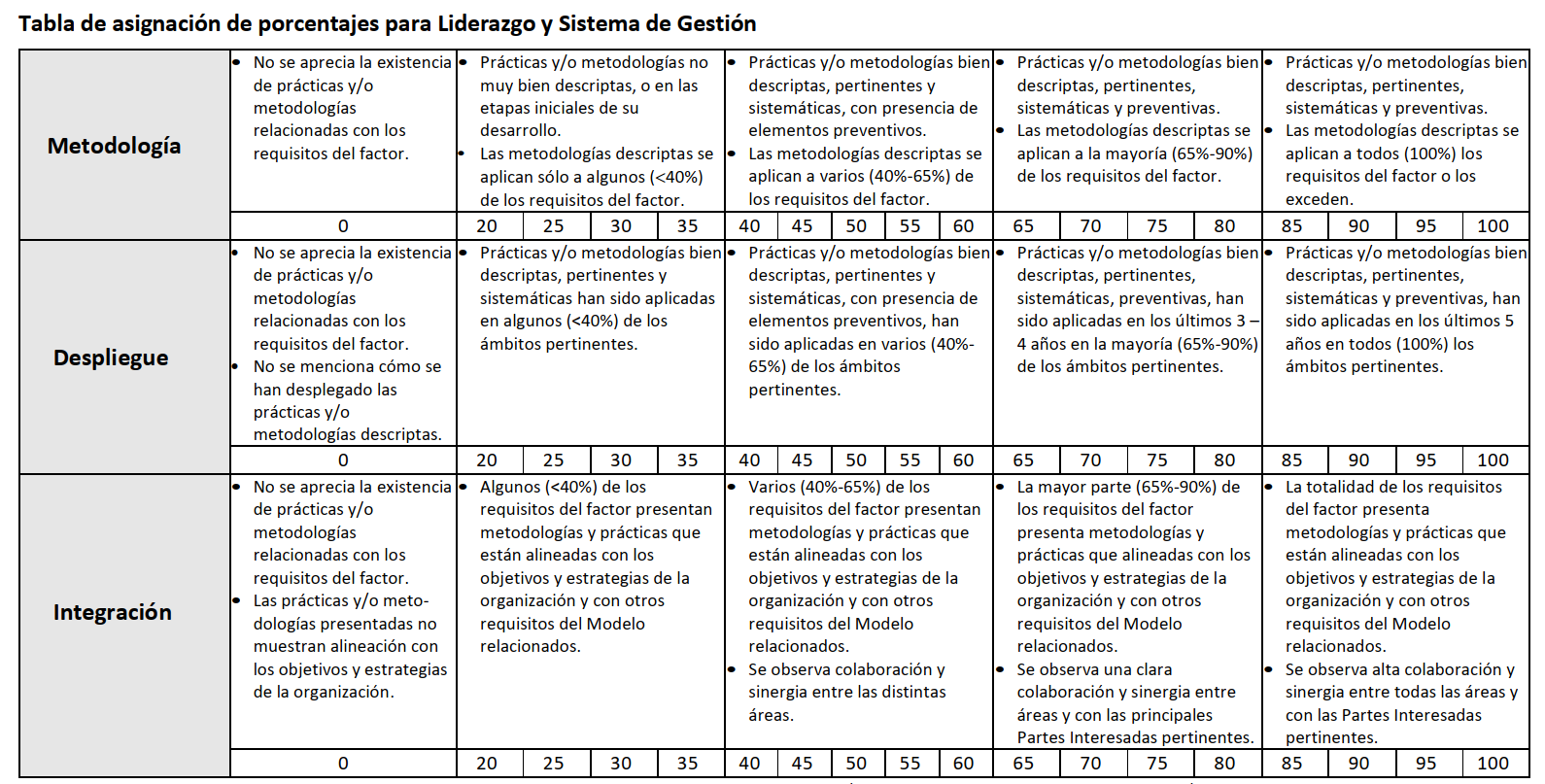

8.1 Result Lid
...
 |  |  |  |  |  |  |  |  |  | FECHA: | 2025-01-16
...
 | Tipo | ESTRATÉGICO |  |  |  |  |  |  |  | Ciclo: |  | ANUAL
Indicador 1
 |  | Ciclo 1 | Ciclo 2 | Ciclo 3 | Ciclo 4 | Ciclo 5
 |  | 3 | 5.5 | 3 | 3 | 4
 |  | 5 | 4 | 5 | 5 | 5
 |  | 2 | 2 | 10 | 2 | 3
...
 | Tipo | ESTRATÉGICO |  |  |  |  |  |  |  | Ciclo: |  | ANUAL
Indicador 2
 |  | Ciclo 1 | Ciclo 2 | Ciclo 3 | Ciclo 4 | Ciclo 5
 |  | 6 | 5.5 | 5 | 6 | 3
 |  | 5 | 5 | 7 | 2 | 7
 |  | 4 | 1 | 5 | 3 | 4
...
 | Tipo | De GESTIÓN |  |  |  |  |  |  |  | Ciclo: | 3 | meses
Indicador 3
 |  | Ciclo 1 | Ciclo 2 | Ciclo 3 | Ciclo 4 | Ciclo 5
 |  | 6 | 5.5 | 5 | 3 | 3
 |  | 5 | 5 | 7 | 2 | 7
 |  | 4 | 1 | 5 | 4 | 4
...
 | Tipo | De GESTIÓN |  |  |  |  |  |  |  | Ciclo: | 3 | meses
Indicador 4
 |  | Ciclo 1 | Ciclo 2 | Ciclo 3 | Ciclo 4 | Ciclo 5
 |  | 6 | 1 | 3 | 3 | 4
 |  | 5 | 4 | 7 | 5 | 5
 |  | 2 | 3 | 3 | 2 | 3
...
 | Tipo | De GESTIÓN |  |  |  |  |  |  |  | Ciclo: | 3 | meses
Indicador 5
 |  | Ciclo 1 | Ciclo 2 | Ciclo 3 | Ciclo 4 | Ciclo 5
 |  | 6 | 5.5 | 5 | 6 | 3
 |  | 5 | 5 | 7 | 2 | 7
 |  | 4 | 1 | 5 | 3 | 4
...
 | Tipo | ESTRATÉGICO |  |  |  |  |  |  |  | Ciclo: |  | ANUAL
Indicador 6
 |  | Ciclo 1 | Ciclo 2 | Ciclo 3 | Ciclo 4 | Ciclo 5
 |  | 6 | 5.5 | 10 | 6 | 3
 |  | 7 | 8 | 7 | 9 | 5
 |  | 2 | 7 | 4 | 8 | 4
...
Zona de asignación de puntajes para RESULTADOS
 |  |  |  |  |  |  |  |  | Promedio Relevancia |  |  |  | 100.0 | %
 |  |  |  |  |  |  |  |  | Promedio Comparaciones |  |  |  | 100.0 | %
 |  |  |  |  |  |  |  |  | Promedio Tendencias |  |  |  | 100.0 | %

 |  |  | Prom Calculado |  | Final Asignado
Puntaje del Factor |  |  | 100.0 |  | 100.0 |  | → | 15 | Puntos de los Resultados del LIDERAGO
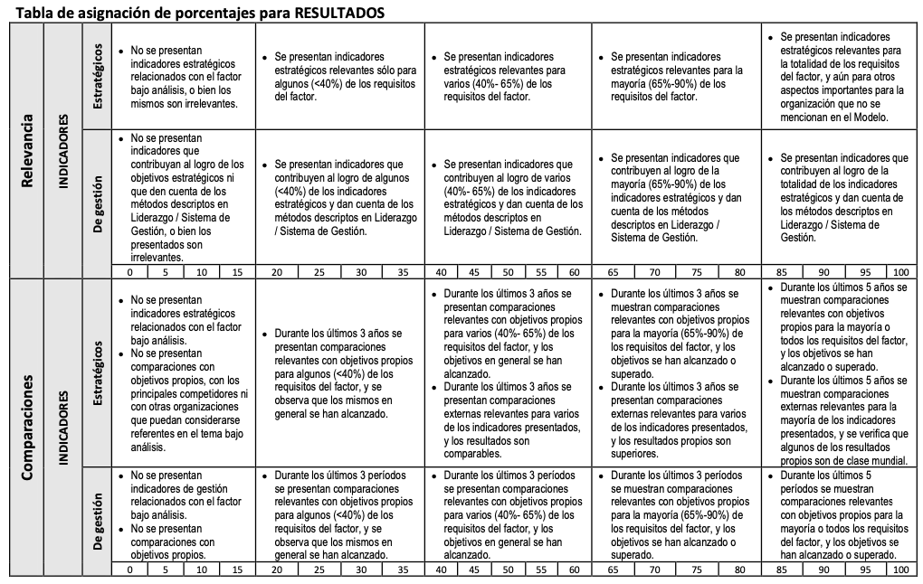

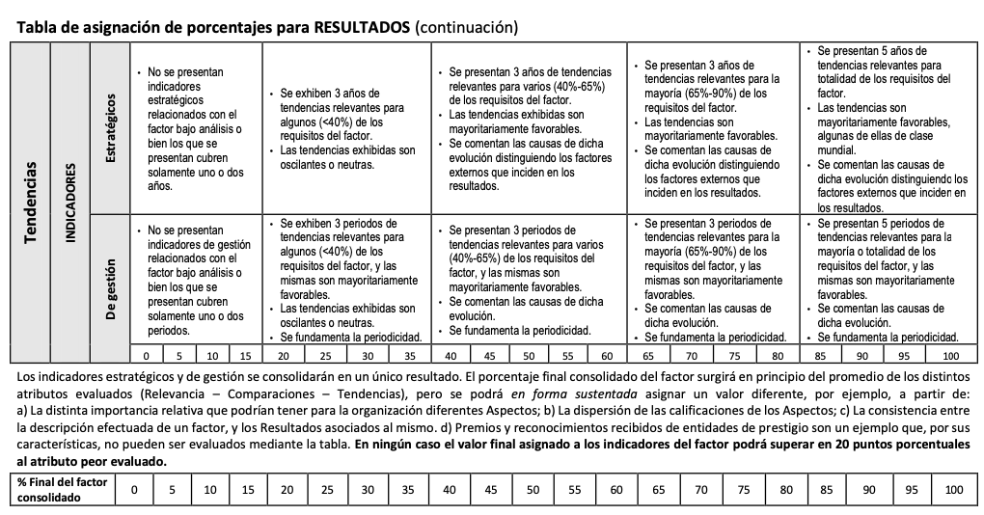

8.2 Result MyC
...
 |  |  |  |  |  | FECHA: | 2025-01-16
...
Tipo | ESTRATÉGICO |  |  |  |  | Ciclo: |  | ANUAL
Indicador 1
 | Ciclo 1 | Ciclo 2 | Ciclo 3 | Ciclo 4 | Ciclo 5
 | 3 | 5.5 | 3 | 3 | 4
 | 5 | 4 | 5 | 5 | 5
 | 2 | 2 | 10 | 2 | 3
...
Tipo | ESTRATÉGICO |  |  |  |  | Ciclo: |  | ANUAL
Indicador 2
 | Ciclo 1 | Ciclo 2 | Ciclo 3 | Ciclo 4 | Ciclo 5
 | 6 | 5.5 | 5 | 6 | 3
 | 5 | 5 | 7 | 2 | 7
 | 4 | 1 | 5 | 3 | 4
...
Tipo | De GESTIÓN |  |  |  |  | Ciclo: | 3 | meses
Indicador 3
 | Ciclo 1 | Ciclo 2 | Ciclo 3 | Ciclo 4 | Ciclo 5
 | 6 | 5.5 | 5 | 3 | 3
 | 5 | 5 | 7 | 2 | 7
 | 4 | 1 | 5 | 4 | 4
...
Tipo | De GESTIÓN |  |  |  |  | Ciclo: | 3 | meses
Indicador 4
 | Ciclo 1 | Ciclo 2 | Ciclo 3 | Ciclo 4 | Ciclo 5
 | 6 | 1 | 3 | 3 | 4
 | 5 | 4 | 7 | 5 | 5
 | 2 | 3 | 3 | 2 | 3
...
Tipo | De GESTIÓN |  |  |  |  | Ciclo: | 3 | meses
Indicador 5
 | Ciclo 1 | Ciclo 2 | Ciclo 3 | Ciclo 4 | Ciclo 5
 | 6 | 5.5 | 5 | 6 | 3
 | 5 | 5 | 7 | 2 | 7
 | 4 | 1 | 5 | 3 | 4
...
Tipo | ESTRATÉGICO |  |  |  |  | Ciclo: |  | ANUAL
Indicador 6
 | Ciclo 1 | Ciclo 2 | Ciclo 3 | Ciclo 4 | Ciclo 5
 | 6 | 5.5 | 10 | 6 | 3
 | 7 | 8 | 7 | 9 | 5
 | 2 | 7 | 4 | 8 | 4
...

8.3 Result Procesos
...
 |  |  |  |  |  | FECHA: | 2025-01-16
...
Tipo | ESTRATÉGICO |  |  |  |  | Ciclo: |  | ANUAL
Indicador 1
 | Ciclo 1 | Ciclo 2 | Ciclo 3 | Ciclo 4 | Ciclo 5
 | 3 | 5.5 | 3 | 3 | 4
 | 5 | 4 | 5 | 5 | 5
 | 2 | 2 | 10 | 2 | 3
...
Tipo | ESTRATÉGICO |  |  |  |  | Ciclo: |  | ANUAL
Indicador 2
 | Ciclo 1 | Ciclo 2 | Ciclo 3 | Ciclo 4 | Ciclo 5
 | 6 | 5.5 | 5 | 6 | 3
 | 5 | 5 | 7 | 2 | 7
 | 4 | 1 | 5 | 3 | 4
...
Tipo | ESTRATÉGICO |  |  |  |  | Ciclo: |  | ANUAL
Indicador 3
 | Ciclo 1 | Ciclo 2 | Ciclo 3 | Ciclo 4 | Ciclo 5
 | 6 | 5.5 | 5 | 3 | 3
 | 5 | 5 | 7 | 2 | 7
 | 4 | 1 | 5 | 4 | 4
...
Tipo | ESTRATÉGICO |  |  |  |  | Ciclo: |  | ANUAL
Indicador 4
 | Ciclo 1 | Ciclo 2 | Ciclo 3 | Ciclo 4 | Ciclo 5
 | 6 | 1 | 3 | 3 | 4
 | 5 | 4 | 7 | 5 | 5
 | 2 | 3 | 3 | 2 | 3
...
Tipo | ESTRATÉGICO |  |  |  |  | Ciclo: |  | ANUAL
Indicador 5
 | Ciclo 1 | Ciclo 2 | Ciclo 3 | Ciclo 4 | Ciclo 5
 | 6 | 5.5 | 5 | 6 | 3
 | 5 | 5 | 7 | 2 | 7
 | 4 | 1 | 5 | 3 | 4
...
Tipo | ESTRATÉGICO |  |  |  |  | Ciclo: |  | ANUAL
Indicador 6
 | Ciclo 1 | Ciclo 2 | Ciclo 3 | Ciclo 4 | Ciclo 5
 | 6 | 5.5 | 10 | 6 | 3
 | 7 | 8 | 7 | 9 | 5
 | 2 | 7 | 4 | 8 | 4
...

8.4 Result Innov
...
 |  |  |  |  |  | FECHA: | 2025-01-16
...
Tipo | ESTRATÉGICO |  |  |  |  | Ciclo: |  | ANUAL
Indicador 1
 | Ciclo 1 | Ciclo 2 | Ciclo 3 | Ciclo 4 | Ciclo 5
 | 3 | 5.5 | 3 | 3 | 4
 | 5 | 4 | 5 | 5 | 5
 | 2 | 2 | 10 | 2 | 3
...
Tipo | ESTRATÉGICO |  |  |  |  | Ciclo: |  | ANUAL
Indicador 2
 | Ciclo 1 | Ciclo 2 | Ciclo 3 | Ciclo 4 | Ciclo 5
 | 6 | 5.5 | 5 | 6 | 3
 | 5 | 5 | 7 | 2 | 7
 | 4 | 1 | 5 | 3 | 4
...
Tipo | ESTRATÉGICO |  |  |  |  | Ciclo: |  | ANUAL
Indicador 3
 | Ciclo 1 | Ciclo 2 | Ciclo 3 | Ciclo 4 | Ciclo 5
 | 6 | 5.5 | 5 | 3 | 3
 | 5 | 5 | 7 | 2 | 7
 | 4 | 1 | 5 | 4 | 4
...
Tipo | ESTRATÉGICO |  |  |  |  | Ciclo: |  | ANUAL
Indicador 4
 | Ciclo 1 | Ciclo 2 | Ciclo 3 | Ciclo 4 | Ciclo 5
 | 6 | 1 | 3 | 3 | 4
 | 5 | 4 | 7 | 5 | 5
 | 2 | 3 | 3 | 2 | 3
...
Tipo | ESTRATÉGICO |  |  |  |  | Ciclo: |  | ANUAL
Indicador 5
 | Ciclo 1 | Ciclo 2 | Ciclo 3 | Ciclo 4 | Ciclo 5
 | 6 | 5.5 | 5 | 6 | 3
 | 5 | 5 | 7 | 2 | 7
 | 4 | 1 | 5 | 3 | 4
...
Tipo | ESTRATÉGICO |  |  |  |  | Ciclo: |  | ANUAL
Indicador 6
 | Ciclo 1 | Ciclo 2 | Ciclo 3 | Ciclo 4 | Ciclo 5
 | 6 | 5.5 | 10 | 6 | 3
 | 7 | 8 | 7 | 9 | 5
 | 2 | 7 | 4 | 8 | 4
...

8.5 Result Pers
...
 |  |  |  |  |  | FECHA: | 2025-01-16
...
Tipo | ESTRATÉGICO |  |  |  |  | Ciclo: |  | ANUAL
Indicador 1
 | Ciclo 1 | Ciclo 2 | Ciclo 3 | Ciclo 4 | Ciclo 5
 | 3 | 5.5 | 3 | 3 | 4
 | 5 | 4 | 5 | 5 | 5
 | 2 | 2 | 10 | 2 | 3
...
Tipo | ESTRATÉGICO |  |  |  |  | Ciclo: |  | ANUAL
Indicador 2
 | Ciclo 1 | Ciclo 2 | Ciclo 3 | Ciclo 4 | Ciclo 5
 | 6 | 5.5 | 5 | 6 | 3
 | 5 | 5 | 7 | 2 | 7
 | 4 | 1 | 5 | 3 | 4
...
Tipo | ESTRATÉGICO |  |  |  |  | Ciclo: |  | ANUAL
Indicador 3
 | Ciclo 1 | Ciclo 2 | Ciclo 3 | Ciclo 4 | Ciclo 5
 | 6 | 5.5 | 5 | 3 | 3
 | 5 | 5 | 7 | 2 | 7
 | 4 | 1 | 5 | 4 | 4
...
Tipo | ESTRATÉGICO |  |  |  |  | Ciclo: |  | ANUAL
Indicador 4
 | Ciclo 1 | Ciclo 2 | Ciclo 3 | Ciclo 4 | Ciclo 5
 | 6 | 1 | 3 | 3 | 4
 | 5 | 4 | 7 | 5 | 5
 | 2 | 3 | 3 | 2 | 3
...
Tipo | ESTRATÉGICO |  |  |  |  | Ciclo: |  | ANUAL
Indicador 5
 | Ciclo 1 | Ciclo 2 | Ciclo 3 | Ciclo 4 | Ciclo 5
 | 6 | 5.5 | 5 | 6 | 3
 | 5 | 5 | 7 | 2 | 7
 | 4 | 1 | 5 | 3 | 4
...
Tipo | De GESTIÓN |  |  |  |  | Ciclo: |  | meses
Indicador 6
 | Ciclo 1 | Ciclo 2 | Ciclo 3 | Ciclo 4 | Ciclo 5
 | 6 | 5.5 | 10 | 6 | 3
 | 7 | 8 | 7 | 9 | 5
 | 2 | 7 | 4 | 8 | 4
...

8.6 Result Recurs
...
 |  |  |  |  |  | FECHA: | 2025-01-16
...
Tipo | De GESTIÓN |  |  |  |  | Ciclo: |  | meses
Indicador 1
 | Ciclo 1 | Ciclo 2 | Ciclo 3 | Ciclo 4 | Ciclo 5
 | 3 | 5.5 | 3 | 3 | 4
 | 5 | 4 | 5 | 5 | 5
 | 2 | 2 | 10 | 2 | 3
...
Tipo | De GESTIÓN |  |  |  |  | Ciclo: |  | meses
Indicador 2
 | Ciclo 1 | Ciclo 2 | Ciclo 3 | Ciclo 4 | Ciclo 5
 | 6 | 5.5 | 5 | 6 | 3
 | 5 | 5 | 7 | 2 | 7
 | 4 | 1 | 5 | 3 | 4
...
Tipo | De GESTIÓN |  |  |  |  | Ciclo: |  | meses
Indicador 3
 | Ciclo 1 | Ciclo 2 | Ciclo 3 | Ciclo 4 | Ciclo 5
 | 6 | 5.5 | 5 | 3 | 3
 | 5 | 5 | 7 | 2 | 7
 | 4 | 1 | 5 | 4 | 4
...
Tipo | De GESTIÓN |  |  |  |  | Ciclo: |  | meses
Indicador 4
 | Ciclo 1 | Ciclo 2 | Ciclo 3 | Ciclo 4 | Ciclo 5
 | 6 | 1 | 3 | 3 | 4
 | 5 | 4 | 7 | 5 | 5
 | 2 | 3 | 3 | 2 | 3
...
Tipo | De GESTIÓN |  |  |  |  | Ciclo: |  | meses
Indicador 5
 | Ciclo 1 | Ciclo 2 | Ciclo 3 | Ciclo 4 | Ciclo 5
 | 6 | 5.5 | 5 | 6 | 3
 | 5 | 5 | 7 | 2 | 7
 | 4 | 1 | 5 | 3 | 4
...
Tipo | De GESTIÓN |  |  |  |  | Ciclo: |  | meses
Indicador 6
 | Ciclo 1 | Ciclo 2 | Ciclo 3 | Ciclo 4 | Ciclo 5
 | 6 | 5.5 | 10 | 6 | 3
 | 7 | 8 | 7 | 9 | 5
 | 2 | 7 | 4 | 8 | 4
...

8.7 Result RS
...
 |  |  |  |  |  | FECHA: | 2025-01-16
...
Tipo | Estratégico |  |  |  |  | Ciclo: | 3 | anual
Indicador 1
 | Ciclo 1 | Ciclo 2 | Ciclo 3 | Ciclo 4 | Ciclo 5
 | 3 | 5.5 | 3 | 3 | 4
 | 5 | 4 | 5 | 5 | 5
 | 2 | 2 | 10 | 2 | 3
...
Tipo | Estratégico |  |  |  |  | Ciclo: | 3 | anual
Indicador 2
 | Ciclo 1 | Ciclo 2 | Ciclo 3 | Ciclo 4 | Ciclo 5
 | 6 | 5.5 | 5 | 6 | 3
 | 5 | 5 | 7 | 2 | 7
 | 4 | 1 | 5 | 3 | 4
...
Tipo | Estratégico |  |  |  |  | Ciclo: | 3 | anual
Indicador 3
 | Ciclo 1 | Ciclo 2 | Ciclo 3 | Ciclo 4 | Ciclo 5
 | 6 | 5.5 | 5 | 3 | 3
 | 5 | 5 | 7 | 2 | 7
 | 4 | 1 | 5 | 4 | 4
...
Tipo | Estratégico |  |  |  |  | Ciclo: | 3 | anual
Indicador 4
 | Ciclo 1 | Ciclo 2 | Ciclo 3 | Ciclo 4 | Ciclo 5
 | 6 | 1 | 3 | 3 | 4
 | 5 | 4 | 7 | 5 | 5
 | 2 | 3 | 3 | 2 | 3
...
Tipo | Estratégico |  |  |  |  | Ciclo: | 3 | anual
Indicador 5
 | Ciclo 1 | Ciclo 2 | Ciclo 3 | Ciclo 4 | Ciclo 5
 | 6 | 5.5 | 5 | 6 | 3
 | 5 | 5 | 7 | 2 | 7
 | 4 | 1 | 5 | 3 | 4
...
Tipo | Estratégico |  |  |  |  | Ciclo: | 3 | anual
Indicador 6
 | Ciclo 1 | Ciclo 2 | Ciclo 3 | Ciclo 4 | Ciclo 5
 | 6 | 5.5 | 10 | 6 | 3
 | 7 | 8 | 7 | 9 | 5
 | 2 | 7 | 4 | 8 | 4
...

